Android Versions

 |  |  | Warehouse Task Tracker ( WTT)

 |  |  | Current WTT App minimum API android support |  |  |  |  | 6.0 ( Mashmallow) API 23
 |  |  | Last WTT version |  |  |  |  | 1.0.0

 |  |  | WTT use semantic versioning for APP VERSION. This means that app version has 3 numbers. This numbers have a significant mean.
 |  |  | Use the next table to set the app version.

 |  |  | For WTT APP CODE , you need to concatenate API support + "Screen Sizes" + App Version

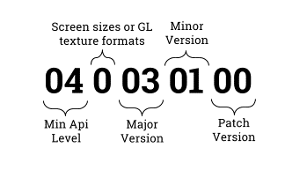

Date | API supported | Screen Sizes/Textures | Major | Minor | Patch | App Code | App Version | Changes
1-Aug-18 | 23 | 0 | 1 | 0 | 0 | 230010000 | 1.0.0 | - Release demo app for unit testing
 |  |  |  |  |  | 000000 | 0.0.0
 |  |  |  |  |  | 000000 | 0.0.0
 |  |  |  |  |  | 000000 | 0.0.0
 |  |  |  |  |  | 000000 | 0.0.0
 |  |  |  |  |  | 000000 | 0.0.0
 |  |  |  |  |  | 000000 | 0.0.0
 |  |  |  |  |  | 000000 | 0.0.0
 |  |  |  |  |  | 000000 | 0.0.0
 |  |  |  |  |  | 000000 | 0.0.0
 |  |  |  |  |  | 000000 | 0.0.0
 |  |  |  |  |  | 000000 | 0.0.0
 |  |  |  |  |  | 000000 | 0.0.0
 |  |  |  |  |  | 000000 | 0.0.0
 |  |  |  |  |  | 000000 | 0.0.0
 |  |  |  |  |  | 000000 | 0.0.0
 |  |  |  |  |  | 000000 | 0.0.0
 |  |  |  |  |  | 000000 | 0.0.0
 |  |  |  |  |  | 000000 | 0.0.0
 |  |  |  |  |  | 000000 | 0.0.0
 |  |  |  |  |  | 000000 | 0.0.0
 |  |  |  |  |  | 000000 | 0.0.0
 |  |  |  |  |  | 000000 | 0.0.0
 |  |  |  |  |  | 000000 | 0.0.0
 |  |  |  |  |  | 000000 | 0.0.0
 |  |  |  |  |  | 000000 | 0.0.0
 |  |  |  |  |  | 000000 | 0.0.0
 |  |  |  |  |  | 000000 | 0.0.0

How To Set Android Versions
References | http://www.timov.la/article/versionando-aplicaciones-android

Code version and name version

In android apps , you need to set two app versions fields: version code and version name.
Version code is an incremental integer that represents the version code for the app.
The version name is an string that represents the "friendly" version for the users.

As a good practice , we need to set a strict relationship between version code and version
name in order to avoid misunderstanding in development process. At least , we should know
the version name from the version code.

Official documentation proposes the use of one schema that stablish a relationship between
version code and version name.

For WTT app we use two digits for PRINCIPAL version, two for MINOR version, and also two for
PATCH version.

For version code we must use a 9 digit integer. The schema should be like this:
- Minimum API level supported (two digits)
- Screen sizes or texture formats (one digit/zero if not needed)
- PRINCIPAL version ( two digit)
- MINOR version (two digit)
- PATCH version (two digit)

Following this schema , you will be able to set app versions at least until 40 years.
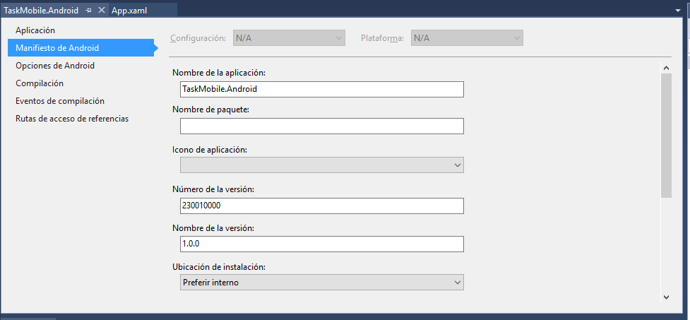

Código de versión y nombre de versión

Como sabrás, en android debes definir dos campos de versión para una aplicación: el código de
versión (android:versionCode) y el nombre de versión (android:versionName). El código de versión
es un entero incremental que representa la versión del código de la aplicación. El nombre de
versión es un texto que representa el nombre de versión “amigable” para los usuarios.

Como buena práctica, debemos contar con una relación directa entre ambos valores para evitar
confusiones durante el proceso de desarrollo y despliegue. Al menos, deberías poder inferir el
nombre de la versión según el código de versión.

La documentación oficial propone el uso de unesquema de código de versión que asocie tanto el
código como el nombre de versión, y también soporta la carga de múltiples APK al Google Play.

Se sugiere emplear una adaptación de ese esquema para darle soporte también al Versionamiento
Semántico (asumiendo que necesites dos dígitos para la versión PRINCIPAL, dos para la versión
MENOR y dos más para la versión de PARCHE).

La sugerencia es emplear un código de versión de 9 dígitos: enteros que representan las
configuraciones que son soportadas en los bits de orden mayor (higher order bits), y el nombre
de versión en los bits de orden menor (lower order bits). Los primeros dos dígitos representan
el mínimo nivel de API que soporta tu APK. El siguiente dígito es tanto para los tamaños de
pantalla como para los formatos de texturas GL (se asigna cero si no se necesita emplear esto).
Luego se toman dos dígitos para la versión principal, dos para la versión menor y los últimos
dos para la versión del parche.

